2. pivot vc
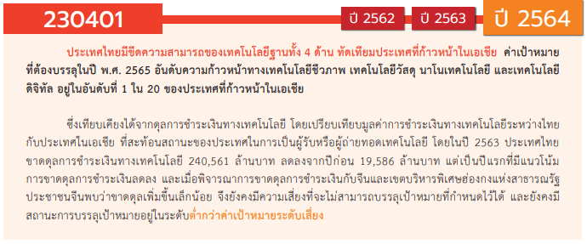
องค์ประกอบ/ปัจจัย | ปีงบประมาณ
Row Labels | 2560 | 2561 | 2562 | 2563 | 2564 | 2565 | 2566 | รวมจำนวนโครงการทั้งหมด
230401V01 | 4 | 22 | 38 | 63 | 72 | 62 | 2 | 263
230401F0101 | 4 | 21 | 22 | 54 | 44 | 34 |  | 179
230401F0102 |  | 1 | 6 | 4 | 13 | 4 | 2 | 30
230401F0103 |  |  | 10 | 5 | 15 | 24 |  | 54
230401V02 |  | 2 | 12 | 18 | 7 | 10 | 1 | 50
230401F0201 |  | 2 | 3 | 12 | 6 | 6 |  | 29
230401F0202 |  |  |  |  |  | 2 |  | 2
230401F0203 |  |  | 9 | 6 | 1 | 2 | 1 | 19
230401V03 |  | 1 | 4 | 2 | 4 | 3 | 3 | 17
230401F0301 |  |  |  |  |  |  | 2 | 2
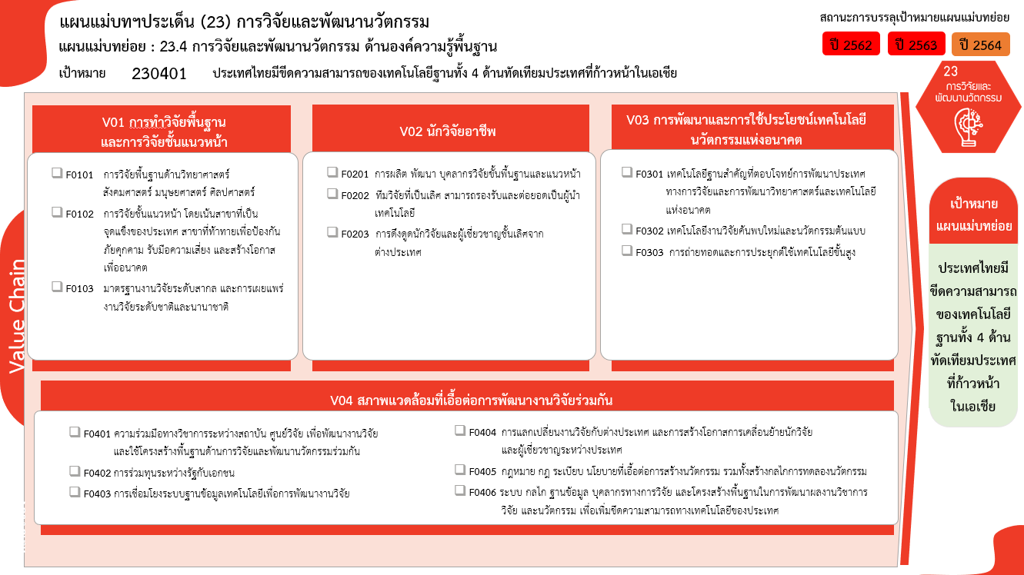
230401F0302 |  | 1 | 4 | 2 | 4 | 3 | 1 | 15
230401F0303
230401V04 |  | 1 | 4 | 10 | 21 | 14 | 1 | 51
230401F0401 |  |  | 1 | 4 | 5 | 5 |  | 15
230401F0402
230401F0403 |  |  |  | 1 | 1 |  |  | 2
(29 โครงการ)
230401F0404 |  | 1 | 3 | 4 | 3 | 1 |  | 12
(179 โครงการ)
230401F0405
(2 โครงการ)
(2/2* โครงการ)
230401F0406 |  |  |  | 1 | 12 | 8 | 1 | 22
(15/1* โครงการ)
ไม่สอดคล้องกับ V และ F ใด |  | 1 | 1 |  |  |  |  | 2
(30/2* โครงการ)
(19/1* โครงการ)
(0 โครงการ)
F00 |  | 1 | 1 |  |  |  |  | 2
รวมจำนวนโครงการทั้งหมด | 4 | 27 | 59 | 93 | 104 | 89 | 7 | 383
(54 โครงการ)
รวม 263/2* โครงการ
รวม 50/1* โครงการ
รวม 17/3* โครงการ
*F00 หมายถึงโครงการไม่สอดคล้องกับองค์ประกอบและปัจจัยใดของเป้าหมายแผนแม่บทย่อย

(15 โครงการ)
(12 โครงการ)
(0 โครงการ)
(0 โครงการ)
(2 โครงการ)
รวม 51/1* โครงการ
(22/1* โครงการ)
รวม 383/7* โครงการ

 |  |  |  |  |  |  |  |  | หมายเหตุ: n* หมายถึง โครงการเพื่อขับเคลื่อนการบรรลุเป้าหมายตามยุทธศาสตร์ชาติ ประจำปีงบประมาณ พ.ศ. 2566
โครงการที่ไม่สอดคล้องกับองค์ประกอบและปัจจัยใดของเป้าหมายแผนแม่บทย่อย
จำนวน 2 โครงการ

4. รวม
โครงการภายใต้เป้าหมายแผนแม่บทย่อย: 230401 ประเทศไทยมีขีดความสามารถของเทคโนโลยีฐานทั้ง 4 ด้านทัดเทียมประเทศที่ก้าวหน้าในเอเชีย

กรุณา Log in เข้าระบบ eMENSCR ก่อนดำเนินการ Click ที่ link โครงการนั้น ๆ
หมายเหตุ : หากไม่ Login จะไม่สามารถดูรายละเอียดโครงการได้
โครงการที่ปรากฎเป็นโครงการที่ผ่านการอนุมัติจากผู้บริหาร (M7) ของหน่วยงานเท่านั้น (ข้อมูล ณ เดือนมีนาคม 2565)

ชื่อโครงการ / การดำเนินงาน | ปีงบประมาณ | วันที่เริ่มต้นโครงการ | วันที่สิ้นสุดโครงการ | หน่วยงานระดับกองหรือเทียบเท่า | หน่วยงานระดับกรมหรือเทียบเท่า | หน่วยงานระดับกระทรวงหรือเทียบเท่า | ประเภทโครงการ | องค์ประกอบ | ปัจจัย
พัฒนาสมรรถนะบุคลากรด้านงานวิจัย | 2561 | เมษายน 2561 | พฤษภาคม 2561 | สภาบันวิจัยและพัฒนา | มหาวิทยาลัยเทคโนโลยีราชมงคลกรุงเทพ | กระทรวงการอุดมศึกษา วิทยาศาสตร์ วิจัยและนวัตกรรม |  | 230401V02 | 230401F0201
การประยุกต์ชุดกิจกรรมเพื่อสร้างนิสัยอุตสาหกรรมสู่การปฏิบัติ | 2561 | ตุลาคม 2560 | กันยายน 2561 | คณะครุศาสตร์อุตสาหกรรม | มหาวิทยาลัยเทคโนโลยีราชมงคลธัญบุรี | กระทรวงการอุดมศึกษา วิทยาศาสตร์ วิจัยและนวัตกรรม |  | 230401V01 | 230401F0101
การพัฒนารูปแบบการเรียนรู้ โดยใช้เทคนิค pair programming แบบร่วมมือ ที่ส่งผลต่อผลสัมฤทธิ์ทางการเรียนของนักศึกษา ระดับปริญญาตรี | 2561 | ตุลาคม 2560 | กันยายน 2561 | คณะครุศาสตร์อุตสาหกรรม | มหาวิทยาลัยเทคโนโลยีราชมงคลธัญบุรี | กระทรวงการอุดมศึกษา วิทยาศาสตร์ วิจัยและนวัตกรรม |  | 230401V01 | 230401F0101
การศึกษาความพึงพอใจของสถานประกอบการที่มีต่อนักศึกษาฝึกประสบการณ์วิชาชีพสาขาอุตสาหกรรมการผลิต คณะครุศาสตร์อุตสาหกรรม มหาวิทยาลัยเทคโนโลยีราชมงคลธัญบุรี | 2561 | ตุลาคม 2560 | กันยายน 2561 | คณะครุศาสตร์อุตสาหกรรม | มหาวิทยาลัยเทคโนโลยีราชมงคลธัญบุรี | กระทรวงการอุดมศึกษา วิทยาศาสตร์ วิจัยและนวัตกรรม |  | 230401V01 | 230401F0101
โครงการประชุมวิชาการนวัตกรรมเพื่อการเรียนรู้ และสิ่งประดิษฐ์ ครั้งที่ 2 ประจำปี 2561 (The 2nd Innovation for learning and Invention 2018 (ILI 2018)) | 2560 | กรกฎาคม 2560 | กรกฎาคม 2561 | คณะครุศาสตร์อุตสาหกรรม | มหาวิทยาลัยเทคโนโลยีราชมงคลธัญบุรี | กระทรวงการอุดมศึกษา วิทยาศาสตร์ วิจัยและนวัตกรรม |  | 230401V01 | 230401F0101
Lifting and moving patients device with a weight scale | 2561 | ตุลาคม 2560 | กันยายน 2561 | คณะครุศาสตร์อุตสาหกรรม | มหาวิทยาลัยเทคโนโลยีราชมงคลธัญบุรี | กระทรวงการอุดมศึกษา วิทยาศาสตร์ วิจัยและนวัตกรรม |  | 230401V01 | 230401F0101
การศึกษาอิทธิพลแก๊สคลุมการเชื่อมฟลักซ์คอร์สำหรับงานเชื่อมเหล็กกล้าโครงสร้างอาคาร | 2561 | ตุลาคม 2560 | กันยายน 2561 | คณะครุศาสตร์อุตสาหกรรม | มหาวิทยาลัยเทคโนโลยีราชมงคลธัญบุรี | กระทรวงการอุดมศึกษา วิทยาศาสตร์ วิจัยและนวัตกรรม |  | 230401V01 | 230401F0101
โครงการพัฒนาห้องปฏิบัติการให้ได้มาตรฐาน หน่วยวิจัยแม่เหล็กไฟฟ้าประยุกต์เพื่อการพยากรณ์ และการสื่อสารชาญฉลาด | 2561 | ตุลาคม 2560 | กันยายน 2561 | คณะครุศาสตร์อุตสาหกรรม | มหาวิทยาลัยเทคโนโลยีราชมงคลธัญบุรี | กระทรวงการอุดมศึกษา วิทยาศาสตร์ วิจัยและนวัตกรรม |  | 230401V01 | 230401F0101
การถ่ายทอดการทำชุดอัดก้อนวัสดุปลูกจากขุยมะพร้าว | 2560 | พฤษภาคม 2560 | พฤษภาคม 2561 | คณะครุศาสตร์อุตสาหกรรม | มหาวิทยาลัยเทคโนโลยีราชมงคลธัญบุรี | กระทรวงการอุดมศึกษา วิทยาศาสตร์ วิจัยและนวัตกรรม |  | 230401V01 | 230401F0101
การถ่ายทอดการทำชั้นวางของจากเศษฟางที่เหลือใช้ด้วยเทคนิคการเคลือบเรซิน | 2560 | พฤษภาคม 2560 | พฤษภาคม 2561 | คณะครุศาสตร์อุตสาหกรรม | มหาวิทยาลัยเทคโนโลยีราชมงคลธัญบุรี | กระทรวงการอุดมศึกษา วิทยาศาสตร์ วิจัยและนวัตกรรม |  | 230401V01 | 230401F0101
โครงการปรับปรุงและพัฒนาระบบคอนโทรลอัลกอริทึมที่ใช้ในเพนดูลัมผกผัน | 2561 | ตุลาคม 2560 | กันยายน 2561 | คณะครุศาสตร์อุตสาหกรรม | มหาวิทยาลัยเทคโนโลยีราชมงคลธัญบุรี | กระทรวงการอุดมศึกษา วิทยาศาสตร์ วิจัยและนวัตกรรม |  | 230401V01 | 230401F0101
ชุดยกและเคลื่อนย้ายผู้ป่วยแบบชั่งนำหนัก | 2561 | ตุลาคม 2560 | กันยายน 2561 | คณะครุศาสตร์อุตสาหกรรม | มหาวิทยาลัยเทคโนโลยีราชมงคลธัญบุรี | กระทรวงการอุดมศึกษา วิทยาศาสตร์ วิจัยและนวัตกรรม |  | 230401V01 | 230401F0101
การผลิตไบโอดีเซลจากน้ำมันปาล์มด้วยปฏิกิริยาทรานส์ เอสเทอริฟิเคชันในเครื่องปฏิกรณ์แบบจานหมุน | 2561 | ตุลาคม 2560 | กันยายน 2561 | คณะวิศวกรรมศาสตร์ | มหาวิทยาลัยเทคโนโลยีราชมงคลธัญบุรี | กระทรวงการอุดมศึกษา วิทยาศาสตร์ วิจัยและนวัตกรรม |  | 230401V01 | 230401F0101
โครงการพัฒนาศูนย์ความเป็นเลิศด้านนวัตกรรมทางเคมี | 2561 | ตุลาคม 2560 | กันยายน 2563 | สำนักพัฒนาบัณฑิตศึกษาและวิจัยด้านวิทยาศาสตร์และเทคโนโลยี | สำนักงานคณะกรรมการการอุดมศึกษา (สกอ.) | กระทรวงการอุดมศึกษา วิทยาศาสตร์ วิจัยและนวัตกรรม |  | 230401V01 | 230401F0101
โครงการพัฒนาศูนย์ควาเป็นเลิศด้านคณิตศาสตร์ | 2561 | ตุลาคม 2560 | กันยายน 2563 | สำนักพัฒนาบัณฑิตศึกษาและวิจัยด้านวิทยาศาสตร์และเทคโนโลยี | สำนักงานคณะกรรมการการอุดมศึกษา (สกอ.) | กระทรวงการอุดมศึกษา วิทยาศาสตร์ วิจัยและนวัตกรรม |  | 230401V01 | 230401F0102
โครงการพัฒนาศูนย์ความเป็นเลิศด้านฟิสิกส์ | 2561 | ตุลาคม 2560 | กันยายน 2563 | สำนักพัฒนาบัณฑิตศึกษาและวิจัยด้านวิทยาศาสตร์และเทคโนโลยี | สำนักงานคณะกรรมการการอุดมศึกษา (สกอ.) | กระทรวงการอุดมศึกษา วิทยาศาสตร์ วิจัยและนวัตกรรม |  | 230401V02 | 230401F0201
การประชุมวิชาการมหาวิทยาลัยเทคโนโลยีราชมงคล ครั้งที่ 10 และการประชุมนานาชาติมหาวิทยาลัยเทคโนโลยีราชมงคล ครั้งที่ 9 | 2561 | สิงหาคม 2561 | สิงหาคม 2561 | สภาบันวิจัยและพัฒนา | มหาวิทยาลัยเทคโนโลยีราชมงคลกรุงเทพ | กระทรวงการอุดมศึกษา วิทยาศาสตร์ วิจัยและนวัตกรรม |  | 230401V04 | 230401F0404
4.2.1 การดำเนินโครงการพัฒนาองค์ความรู้ด้านการบริหารงานก่อสร้าง การบริหารโครงการ และการจัดซื้อจัดจ้าง กิจกรรม 3. งานระบบรถไฟฟ้า (ฝรฟ.) | 2560 | เมษายน 2560 | กันยายน 2565 | ฝ่ายระบบรถไฟฟ้า | การรถไฟฟ้าขนส่งมวลชนแห่งประเทศไทย | กระทรวงคมนาคม |  | 230401V01 | 230401F0101
แผนงานวิจัยบูรณาการพัฒนาห้องปฏิบัติการวิจัยนวัตกรรมอาหาร มหาวิทยาลัยราชภัฏธนบุรี สมุทรปราการ | 2561 | ตุลาคม 2560 | ตุลาคม 2561 | สถาบันวิจัยและพัฒนา | มหาวิทยาลัยราชภัฏธนบุรี | กระทรวงการอุดมศึกษา วิทยาศาสตร์ วิจัยและนวัตกรรม |  | F00 | F00
4.2.1 โครงการพัฒนาองค์ความรู้ด้านการบริหารงานก่อสร้าง และการบริหารโครงการ | 2561 | พฤศจิกายน 2560 | กันยายน 2565 | ฝ่ายบริหารงานก่อสร้าง 1 | การรถไฟฟ้าขนส่งมวลชนแห่งประเทศไทย | กระทรวงคมนาคม |  | 230401V01 | 230401F0101
โครงการวิจัย Smart Kratib: กระติ๊บอัจฉริยะสำหรับการควบคุมปริมาณการบริโภคคาร์โบไฮเดรตจากข้าว | 2561 | ธันวาคม 2560 | มิถุนายน 2561 | สถาบันวิศวกรรมชีวการแพทย์ | มหาวิทยาลัยเชียงใหม่ | กระทรวงการอุดมศึกษา วิทยาศาสตร์ วิจัยและนวัตกรรม |  | 230401V01 | 230401F0101
โครงการศึกษาวิจัยและพัฒนาโปรแกรมคอมพิวเตอร์สำหรับการรู้จำป้ายทะเบียนรถยนต์ (License Plate Recognition System) | 2561 | พฤศจิกายน 2560 | มีนาคม 2561 | สถาบันวิศวกรรมชีวการแพทย์ | มหาวิทยาลัยเชียงใหม่ | กระทรวงการอุดมศึกษา วิทยาศาสตร์ วิจัยและนวัตกรรม |  | 230401V01 | 230401F0101
โครงการพัฒนาบ้านอัจฉริยะเพื่อผู้สูงอายุในยุค Thailand 4.0 (Thailand 4.0 Smart Home for Aging) | 2561 | กุมภาพันธ์ 2561 | กันยายน 2561 | สถาบันวิศวกรรมชีวการแพทย์ | มหาวิทยาลัยเชียงใหม่ | กระทรวงการอุดมศึกษา วิทยาศาสตร์ วิจัยและนวัตกรรม |  | 230401V01 | 230401F0101
โครงการระบบ Machine Learning ต้นแบบสำหรับ Digital Power Plant (Machine Learning System Prototype for Digital Power Plant) | 2561 | สิงหาคม 2561 | กรกฎาคม 2562 | สถาบันวิศวกรรมชีวการแพทย์ | มหาวิทยาลัยเชียงใหม่ | กระทรวงการอุดมศึกษา วิทยาศาสตร์ วิจัยและนวัตกรรม |  | 230401V01 | 230401F0101
โครงการวิจัย เรื่อง “การพัฒนาระบบหาแหล่งกำเนิดและตรวจจับคำในสัญญาณเสียงสำหรับหุ่นยนต์ดินสอมินิ (Development of Sound source localization and speech detection for Dinsow Mini robot)” | 2561 | กันยายน 2561 | กันยายน 2562 | สถาบันวิศวกรรมชีวการแพทย์ | มหาวิทยาลัยเชียงใหม่ | กระทรวงการอุดมศึกษา วิทยาศาสตร์ วิจัยและนวัตกรรม |  | 230401V01 | 230401F0101
โครงการวิจัยและพัฒนาเทคโนโลยีฐานที่สำคัญ | 2561 | ตุลาคม 2560 | กันยายน 2562 | สำนักงานกลาง | สำนักงานพัฒนาวิทยาศาสตร์และเทคโนโลยีแห่งชาติ (พว.) | กระทรวงการอุดมศึกษา วิทยาศาสตร์ วิจัยและนวัตกรรม |  | 230401V01 | 230401F0101
การพัฒนานวัตกรรมสมุนไพรสำหรับเครื่องสำอางภาคเหนือ (เมืองสมุนไพรภาคเหนือ) | 2561 | ตุลาคม 2560 | มีนาคม 2562 | คณะเภสัชศาสตร์ | มหาวิทยาลัยเชียงใหม่ | กระทรวงการอุดมศึกษา วิทยาศาสตร์ วิจัยและนวัตกรรม |  | 230401V01 | 230401F0101
โครงการงานประชุมวิชาการนานาชาติ Asian Workshop Polymer Processing 2018 (AWPP 2018) | 2562 | ธันวาคม 2561 | ธันวาคม 2561 | คณะวิศวกรรมศาสตร์ | มหาวิทยาลัยเทคโนโลยีราชมงคลธัญบุรี | กระทรวงการอุดมศึกษา วิทยาศาสตร์ วิจัยและนวัตกรรม |  | 230401V01 | 230401F0103
การออกแบบและสร้างเครื่องสไลด์ผลหมากเพื่อเพิ่มประสิทธิภาพการแปรรูปผลิตผลทางการเกษตร | 2562 | ตุลาคม 2561 | กันยายน 2562 | คณะวิศวกรรมศาสตร์ | มหาวิทยาลัยเทคโนโลยีราชมงคลธัญบุรี | กระทรวงการอุดมศึกษา วิทยาศาสตร์ วิจัยและนวัตกรรม |  | 230401V01 | 230401F0101
การศึกษาประสิทธิภาพการใช้พลังงานของเครื่องอบแห้งแบบกระแสวนสำหรับข้าวเปลือก | 2562 | ตุลาคม 2561 | กันยายน 2562 | คณะวิศวกรรมศาสตร์ | มหาวิทยาลัยเทคโนโลยีราชมงคลธัญบุรี | กระทรวงการอุดมศึกษา วิทยาศาสตร์ วิจัยและนวัตกรรม |  | 230401V01 | 230401F0101
การผลิตไบโอดีเซลจากน้ำมันปาล์มด้วยปฏิกิริยาทรานส์ เอสเทอริฟิเคชันในเครื่องปฏิกรณ์แบบจานหมุนร่วมด้วยอัลตร้าโซนิค | 2562 | ตุลาคม 2561 | กันยายน 2562 | คณะวิศวกรรมศาสตร์ | มหาวิทยาลัยเทคโนโลยีราชมงคลธัญบุรี | กระทรวงการอุดมศึกษา วิทยาศาสตร์ วิจัยและนวัตกรรม |  | 230401V01 | 230401F0101
โครงการประชุมปฏิบัติการติดตามผลการดำเนินงานวิจัยของสำนักงาน ปลัดกระทรวงศึกษาธิการ ประจำปีงบประมาณ พ.ศ. 2562 | 2562 | ตุลาคม 2561 | กันยายน 2562 | สำนักนโยบายและยุทธศาสตร์ | สำนักงานปลัดกระทรวงศึกษาธิการ | กระทรวงศึกษาธิการ |  | 230401V01 | 230401F0101
...

